상품제안서
유즈비라이프 압축파우치 5종세트 | 상품코드: S37484

 |  |  |  |  |  |  | 02-713-8555 | www.synergygift.co.kr
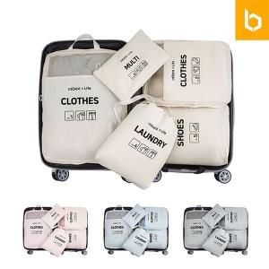

【상세/제작정보】 | <p><span style="font-size: 14pt;">※2번 중형 파우치에만 인쇄 가능합니다.</span></p>

【인쇄/포장옵션】 | 실크, 컬러필름전사 / 포장지포장

【공급단가】 | 수량 | 50~ | 100~ | 500~ | 1,000~ | 2,000~
*VAT별도 | 단가 | 12,090원 | 11,430원 | 10,880원 | 10,600원 | 10,410원

【상품 URL】 | https://www.synergygift.co.kr:443/src/goods_detail.php?gdno=37484

